概要
機能仕様書 |  |  |  |  |  | システム | メイン | サブ |  |  |  | 機能 |  |  | 機能
 |  |  |  |  |  | 無害化Web |  |  |  |  |  | パスワード解除画面
 |  |  |  |  |  |  | ＩＤ | ＩＤ |  |  |  | ＩＤ |  |  | ＩＤ

 | １．機能要件・目的
 |  | メール無害化／ファイル交換のパスワード解除画面について記述する。
 |  | ※問合せによるレイアウト見直し版 （添付ファイルのパスワードを未解除のまま無害化を行い、ファイルが削除されるケースが多くあった）

 | ２．外部仕様
 |  | (1) パスワード解除画面 （メール無害化／ファイル交換 パスワード解除依頼メールのURLを押下して表示した場合）
 |  |  |  | メールの添付ファイル、またはファイル交換の送信ファイルを一覧表示する。
 |  |  |  | １画面で、パスワード解除、パスワード解除完了、パスワード解除状況一覧を表示し、極力縦スクロールなしとする。

パスワード解除
①
⑤
パスワード
解除
⑦
パスワードが誤っています。
 |  |  |  |  |  |  |  |  |  |  |  |  | 画面項目
 |  |  |  |  |  |  |  |  |  |  |  |  | No | 項目名 |  | 説明
 |  |  |  |  |  |  |  |  |  |  |  |  | ① | パスワード |  | ファイルのパスワードの入力欄
ファイル一覧
 |  |  |  |  |  |  |  |  |  |  |  |  |  |  |  | 入力形式はパスワード（●表示）
②
③
④
 |  |  |  |  |  |  |  |  |  |  |  |  | ② | ファイル名 |  | ファイル名 （降順表示とする。 ※受信履歴詳細画面と同様）
圧縮.zip
ファイル名
サイズ
25.8KB
パスワード解除状況
解除済
 |  |  |  |  |  |  |  |  |  |  |  |  |  |  |  | ZIPファイル配下のファイルは、右にインデント表示し、
WORD.docx
19.0KB
未解除
 |  |  |  |  |  |  |  |  |  |  |  |  |  |  |  | ZIPファイルパスワード未解除時は非表示、それ以外は常に表示する。
PDF.pdf
139.7KB
解除済
 |  |  |  |  |  |  |  |  |  |  |  |  | ③ | サイズ |  | ファイルサイズ
テキスト.txt
16B
139.7KB
－
 |  |  |  |  |  |  |  |  |  |  |  |  | ④ | パスワード解除状況 |  | ファイルのパスワード解除状況
PDF.pdf
EXCEL.xlsx
15.0KB
解除済
未解除
 |  |  |  |  |  |  |  |  |  |  |  |  |  |  |  |  | 「未解除」(赤字) ： パスワード付きファイル（パスワード未解除）
 |  |  |  |  |  |  |  |  |  |  |  |  |  |  |  |  | 「解除済」(青字) ： パスワード付きファイル（パスワード解除済）
 |  |  |  |  |  |  |  |  |  |  |  |  |  |  |  |  | 「－」(黒字) ： パスワード無しファイル
 |  |  |  |  |  |  |  |  |  |  |  |  |  |  |  |  | ※ZIPファイルについても上記の通りとする。
 |  |  |  |  |  |  |  |  |  |  |  |  | ⑤ | 「解除」ボタン |  | ①で入力されたパスワードでパスワード解除を行い、再表示する。
 |  |  |  |  |  |  |  |  |  |  |  |  | ⑥ | 「パスワード解除完了」ボタン |  | 「(2)無害化実行ポップアップ画面」へ遷移
⑥
パスワード解除完了
 |  |  |  |  |  |  |  |  |  |  |  |  | ⑦ | エラーメッセージ表示領域 |  | ⑤押下時、パスワードを解除できたファイルが無い場合は、
 |  |  |  |  |  |  |  |  |  |  |  |  |  |  |  | メッセージ「パスワードが誤っています。」(赤字)を表示する。
 |  |  |  |  |  |  |  |  |  |  |  |  |  |  |  | ⑤押下時、パスワードを解除できたファイルがある場合は、
 |  |  |  |  |  |  |  |  |  |  |  |  |  |  |  | 何も表示しない。

 |  | (2) 無害化実行ポップアップ画面
 |  |  |  | 「(1) パスワード解除画面」にて「パスワード解除完了」ボタンが押下された場合に表示する。

パスワード未解除のファイルがあります。
「パスワード解除完了」ボタンを押すとパスワード未解除のファイルは削除されます。
「戻る」ボタンを押すとパスワード解除画面に戻ります。
①
 |  |  |  |  |  |  |  |  |  |  |  |  | 画面項目
 |  |  |  |  |  |  |  |  |  |  |  |  | No | 項目名 |  | 説明
 |  |  |  |  |  |  |  |  |  |  |  |  | ① | メッセージ |  | ガイダンスメッセージを表示
 |  |  |  |  |  |  |  |  |  |  |  |  |  |  |  | ・パスワード未解除のファイルがある場合
 |  |  |  |  |  |  |  |  |  |  |  |  |  |  |  |  | パスワード未解除のファイルがあります。 | (赤字)

③
②
 |  |  |  |  |  |  |  |  |  |  |  |  |  |  |  |  | 「パスワード解除完了」ボタンを押すとパスワード未解除のファイルは
 |  |  |  |  |  |  |  |  |  |  |  |  |  |  |  |  | 削除されます。

戻る
パスワード解除完了
 |  |  |  |  |  |  |  |  |  |  |  |  |  |  |  |  | 「戻る」ボタンを押すとパスワード解除画面に戻ります。

 |  |  |  |  |  |  |  |  |  |  |  |  |  |  |  | ・メール無害化のパスワード解除（全ファイルパスワード解除済）の場合
 |  |  |  |  |  |  |  |  |  |  |  |  |  |  |  |  | パスワードをすべて解除しました。 | (青字)

 |  |  |  |  |  |  |  |  |  |  |  |  |  |  |  |  | 「パスワード解除完了」ボタンを押すと無害化されたメールが届きます。

 |  |  |  |  |  |  |  |  |  |  |  |  |  |  |  |  | 「戻る」ボタンを押すとパスワード解除画面に戻ります。

 |  |  |  |  |  |  |  |  |  |  |  |  |  |  |  | ・ファイル交換のパスワード解除（全ファイルパスワード解除済）の場合
 |  |  |  |  |  |  |  |  |  |  |  |  |  |  |  |  | パスワードをすべて解除しました。 | (青字)

 |  |  |  |  |  |  |  |  |  |  |  |  |  |  |  |  | 「パスワード解除完了」ボタンを押すと無害化されたファイルを後ほど
 |  |  |  |  |  |  |  |  |  |  |  |  |  |  |  |  | ダウンロードできます。

 |  |  |  |  |  |  |  |  |  |  |  |  |  |  |  |  | 「戻る」ボタンを押すとパスワード解除画面に戻ります。

 |  |  |  |  |  |  |  |  |  |  |  |  | ② | 「パスワード解除完了」ボタン |  | メッセージ「手続きが完了しました。画面を閉じてください。」を
 |  |  |  |  |  |  |  |  |  |  |  |  |  |  |  | 表示するポップアップ画面を表示し、無害化を開始する。
 |  |  |  |  |  |  |  |  |  |  |  |  | ③ | 「戻る」ボタン |  | 無害化実行ポップアップ画面を閉じる。（パスワード解除画面に戻る）

 |  | (3) パスワード解除画面 （ファイル交換 受信履歴詳細画面の「パスワード解除」ボタンを押下して表示した場合）
 |  |  |  | ファイル交換の送信ファイルを一覧表示する。
 |  |  |  | １画面で、パスワード解除、パスワード解除完了、パスワード解除状況一覧を表示し、極力縦スクロールなしとする。

パスワード解除
①
⑤
パスワード
解除
 |  |  |  |  |  |  |  |  |  |  |  |  | 画面項目
 |  |  |  |  |  |  |  |  |  |  |  |  | No | 項目名 |  | 説明
 |  |  |  |  |  |  |  |  |  |  |  |  | ① | パスワード |  | ファイルのパスワードの入力欄
⑧
パスワードが誤っています。
 |  |  |  |  |  |  |  |  |  |  |  |  |  |  |  | 入力形式はパスワード（●表示）
ファイル一覧
④
 |  |  |  |  |  |  |  |  |  |  |  |  | ② | ファイル名 |  | ファイル名 （降順表示とする。 ※受信履歴詳細画面と同様）
②
ファイル名
③
サイズ
パスワード解除状況
 |  |  |  |  |  |  |  |  |  |  |  |  |  |  |  | ZIPファイル配下のファイルは、右にインデント表示し、
圧縮.zip
25.8KB
解除済
 |  |  |  |  |  |  |  |  |  |  |  |  |  |  |  | ZIPファイルパスワード未解除時は非表示、それ以外は常に表示する。
WORD.docx
19.0KB
未解除
 |  |  |  |  |  |  |  |  |  |  |  |  | ③ | サイズ |  | ファイルサイズ
テキスト.txt
PDF.pdf
16B
139.7KB
－
解除済
 |  |  |  |  |  |  |  |  |  |  |  |  | ④ | パスワード解除状況 |  | ファイルのパスワード解除状況
PDF.pdf
139.7KB
解除済
 |  |  |  |  |  |  |  |  |  |  |  |  |  |  |  |  | 「未解除」(赤字) ： パスワード付きファイル（パスワード未解除）
EXCEL.xlsx
15.0KB
未解除
 |  |  |  |  |  |  |  |  |  |  |  |  |  |  |  |  | 「解除済」(青字) ： パスワード付きファイル（パスワード解除済）
 |  |  |  |  |  |  |  |  |  |  |  |  |  |  |  |  | 「－」(黒字) ： パスワード無しファイル
 |  |  |  |  |  |  |  |  |  |  |  |  |  |  |  |  | ※ZIPファイルについても上記の通りとする。
 |  |  |  |  |  |  |  |  |  |  |  |  | ⑤ | 「解除」ボタン |  | ①で入力されたパスワードでパスワード解除を行い、再表示する。
 |  |  |  |  |  |  |  |  |  |  |  |  | ⑥ | 「パスワード解除完了」ボタン |  | 無害化を開始し、「受信履歴一覧画面」へ遷移する。
 |  |  |  |  |  |  |  |  |  |  |  |  | ⑦ | 「受信履歴詳細に戻る」ボタン |  | 「受信履歴詳細画面」へ遷移する。
⑦
受信履歴詳細に戻る
⑥
パスワード解除完了
 |  |  |  |  |  |  |  |  |  |  |  |  | ⑧ | エラーメッセージ表示領域 |  | ⑤押下時、パスワードを解除できたファイルが無い場合は、
 |  |  |  |  |  |  |  |  |  |  |  |  |  |  |  | メッセージ「パスワードが誤っています。」(赤字)を表示する。
 |  |  |  |  |  |  |  |  |  |  |  |  |  |  |  | ⑤押下時、パスワードを解除できたファイルがある場合は、
 |  |  |  |  |  |  |  |  |  |  |  |  |  |  |  | 何も表示しない。

 |  |  | (4) 受信履歴詳細画面

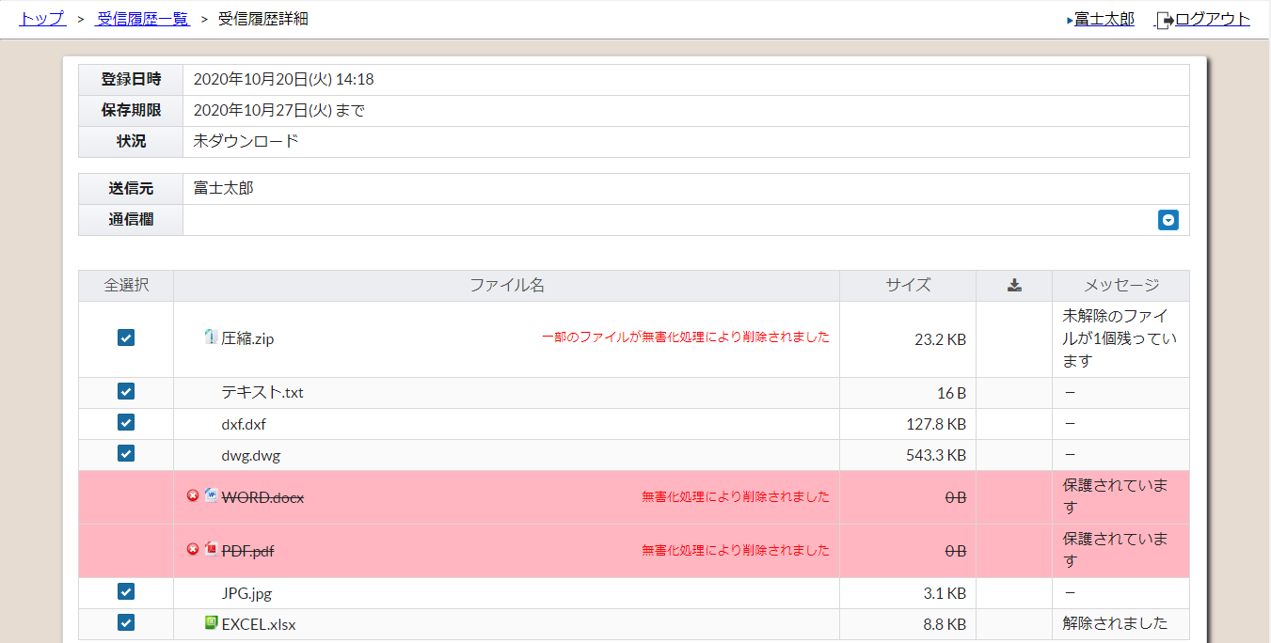
 |  |  |  |  |  |  |  |  | ・メッセージの表示について
 |  |  |  |  |  |  |  |  |  | 「パスワード未解除」
 |  |  |  |  |  |  |  |  |  |  | ： 旧メッセージ「保護されています」
①
 |  |  |  |  |  |  |  |  |  | 「パスワード解除済」
 |  |  |  |  |  |  |  |  |  |  | ： 旧メッセージ「解除されました」

 |  |  |  |  |  |  |  |  |  | 「パスワード未解除のファイルがXX個残っています」
 |  |  |  |  |  |  |  |  |  |  | ： 旧メッセージ「未解除のファイルがXX個残っています」

 |  |  |  |  | ※旧メッセージのハードコピー

